Chi tiết địa chất
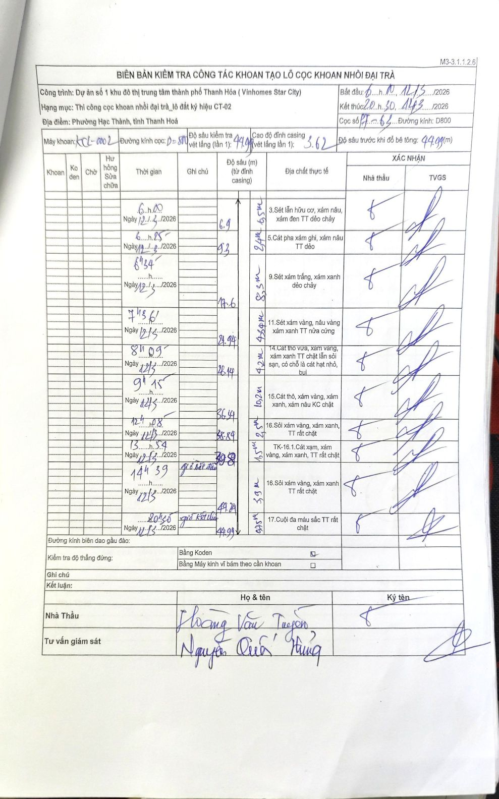
Dự án | Dự án số 1 khu đô thị trung tâm thành phố Thanh Hóa (Vinhomes Star City)
Hạng mục | Thi công cọc khoan nhồi đại trà_lô đất ký hiệu CT-02
Tên bộ phận | Phường Hạc Thành, tỉnh Thanh Hoá
Số hiệu cọc | P7-63
Biên bản số | KCL-002
Đường kính | D800
Bắt đầu thi công | 00:00 12/03/2026
Kết thúc thi công | 20:30 12/03/2026

Địa chất TT | Đường kính | Mô tả lớp thiết kế | Từ (h) | Đến (h) | Cao độ từ | Cao độ đến | T.Gian (h) | Dài (m) | V (m/h) | Ghi chú
1 | D800 | Sét lẫn hữu cơ, xám nâu, xám đen TT dẻo chảy | 00:00 12/03/2026 | 06:00 12/03/2026 | -0.4 | -6.9 | 6 | 6.5 | 1.08
2 | D800 | Cát pha xám ghi, xám nâu TT dẻo | 06:00 12/03/2026 | 06:25 12/03/2026 | -6.9 | -9.3 | 0.42 | 2.4 | 5.76
3 | D800 | Sét xám trắng, xám xanh dẻo chảy | 06:25 12/03/2026 | 06:54 12/03/2026 | -9.3 | -17.6 | 0.48 | 8.3 | 17.17
4 | D800 | Sét xám vàng, nâu vàng xám xanh TT nửa cứng | 06:54 12/03/2026 | 07:36 12/03/2026 | -17.6 | -21.94 | 0.7 | 4.34 | 6.2
5 | D800 | Cát thô vừa, xám vàng, xám xanh TT chặt lẫn sỏi sạn, có chỗ là cát hạt nhỏ, bụi | 07:36 12/03/2026 | 08:09 12/03/2026 | -21.94 | -26.14 | 0.55 | 4.2 | 7.64
6 | D800 | Cát thô, xám vàng, xám xanh, xám nâu KC chặt | 08:09 12/03/2026 | 09:15 12/03/2026 | -26.14 | -36.34 | 1.1 | 10.2 | 9.27
7 | D800 | Sỏi xám vàng, xám xanh, TT rất chặt | 09:15 12/03/2026 | 12:08 12/03/2026 | -36.34 | -38.84 | 2.88 | 2.5 | 0.87
8 | D800 | TK-16.1.Cát xạm, xám vàng, xám xanh, TT rất chặt | 12:08 12/03/2026 | 13:54 12/03/2026 | -38.84 | -39.8 | 1.77 | 0.96 | 0.54
9 | D800 | Sỏi xám vàng, xám xanh TT rất chặt | 13:54 12/03/2026 | 14:39 12/03/2026 | -39.8 | -44.24 | 0.75 | 4.44 | 5.92 | giờ bắt đầu
10 | D800 | Cuội đa màu sắc TT rất chặt | 14:39 12/03/2026 | 20:30 12/03/2026 | -44.24 | -44.99 | 5.85 | 0.75 | 0.13 | giờ kết thúc

ẢNH BIÊN BẢN GỐC

